3. 약도 등
오시는 길

ㅇ 주소: 서울 서초구 강남대로 213 엘타워 B1 골드홀
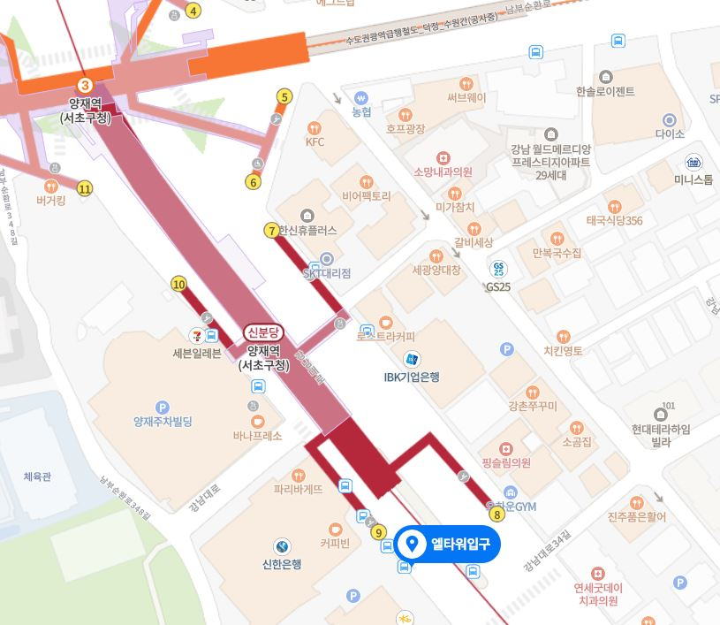 | 